記載例
公園利用計画書

申請者が法人等の場合は代表者名（役職）を記載してください。
 |  |  |  |  |  |  |  | 令和〇 |  | 年 | ８ | 月 | 10 | 日
 |  |  |  |  |  |  |  | 住所 |  | 東京都○○区○〇町〇－〇－〇
 |  |  |  |  |  |  |  | 氏名 |  | 株式会社〇〇 代表取締役 〇〇 〇〇

利用相談の段階では未調整で結構です。
１ 事前調整
公園との調整 | 調整済

２ 利用場所及び方法
利用する公園 | 県立七沢森林公園
利用希望エリア | 森のかけはし
 | その他や複数ある場合は記載→ | 尾根のさんぽ道、おおやま広場、沢の散歩道
利用目的 | 情報番組「〇〇」にて県立七沢森林公園のロケーションや自然環境を紹介するため
 | 例）ウェディングフォト撮影のため
公園内での撮影内容を具体的に記載してください。禁止行為（車両走行等）に該当する内容での利用はできませんので、具体的に記載し、台本等の参考資料があれば添付してください。
内容 ※必要に応じて企画書や台本を添付して補足してください | 県立七沢森林公園内にて、リポーターの園内散策シーン、虫取りシーンを撮影
 | 例１）パークセンターから工芸工房村までの道を歩きながら、リポーターがゲストにインタビューする様子を撮影 例２）主人公がダム付近で発見した犯人を追跡し、南駐車場で身柄を確保するシーンを撮影
利用人数 | 15 | 人程度
ドローン利用 | 無
駐車場利用 | 有
 | 車種、台数、駐車場種類、利用時間→ | マイクロバス１台（北口駐車場）10時～17時
 |  | 例）マイクロバス１台、普通乗用車２台（南駐車場）13時～17時

利用の準備から片付けを含んだ利用時間を記載してください。
３ 利用日時
利用希望日時 |  | 9 | 月 | 5 | 日 | 10 | 時 | 0 | 分 | ～ | 9 | 月 | 5 | 日 | 17 | 時 | 0 | 分
 | 複数日利用する場合はその日時→ | ―
雨天予備日 |  | 9 | 月 | 6 | 日 | 10 | 時 | 0 | 分 | ～ | 9 | 月 | 6 | 日 | 17 | 時 | 0 | 分
天候不良による日程変更を希望する場合には予備日を記載してください。
 | 複数日設定する場合はその日時→ | ―

テント等の工作物を設置する場合には、併せて占用許可申請が必要になります。
４ その他
備考 | テントを１張り立てる予定です。
 |  |  |  |  |  |  |  |  |  |  |  |  |  |  |  | （裏面）
誓約
(1) この利用により、第三者に損害を与えた場合は、当事者同士において責任 もって解決します。 (2) この利用が原因で公園施設を損傷した場合には、速やかに公園管理事務所及び厚木土木事務所長に報告するとともに、その指示により申請者の責任と負担により原状回復します。 (3) 利用後、ゴミ等の処理は申請者の責任において行います。 (4) 立ち入り禁止区域には立ち入りません。 (5) 駐車場等指定された場所以外の場所への車両の乗り入れはしません。 (6) 許可された用途以外の用途で公園を利用しません。 (7) 公園利用前に許可書を受け取り、使用料を支払います。 (8) この利用について、公益上の理由により公園管理事務所及び厚木土木事務所から指示があったときは、その指示に従います。 (9) 上記、各項目に違反した場合は許可を取り消されても異議ありません。

使用位置図（県立あいかわ公園）
県立あいかわ公園 ※使用場所に〇をつけてください
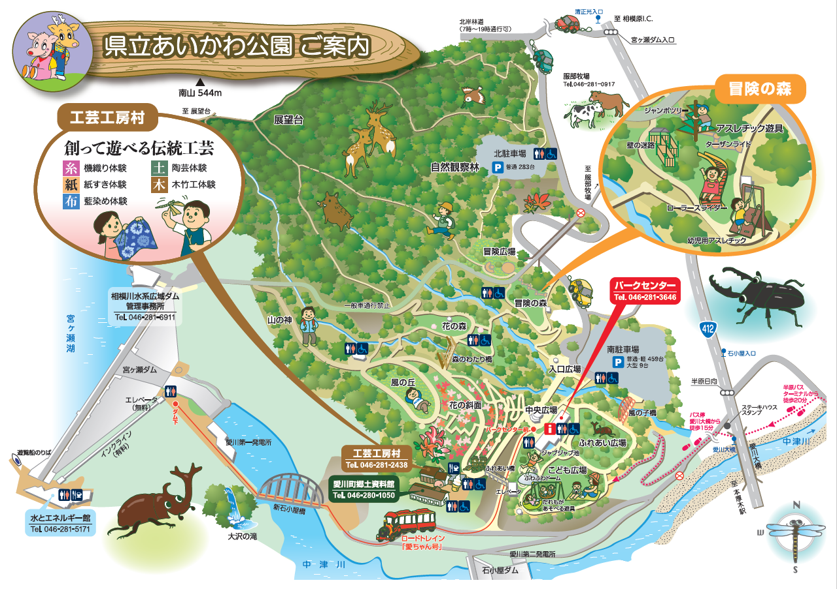

使用位置図（県立七沢森林公園）
県立七沢森林公園 ※使用場所に〇をつけてください
